Прайс-Лист
 |  |  | www.newland.com.ua
 |  |  | www.opt.moda | В зеленому полі - замовлення пачками! В жовтому полі замовлення поштучно, але не менше 3 шт. в одному розмірі! |  |  |  |  | 0 | 0.00
 |  |  | www.newland.com.ua/viber | optom@newland.com.ua
Бренд |  | Артикул | Товар | Колір | Код | Розмір | Ціна | Ціна зі знижкою | Замовлення | Загальна сума
 | ДЛЯ ДІВЧИНКИ
 | Daymod
 | ГОЛЬФИ
 | Daymod | D2222008 | Гольфи 120DEN | Фатин; Поліамід92%,еластан8%; Поліамид;
 |  |  |  | білий |  |  | 0.95
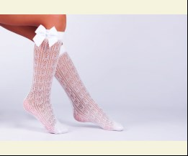
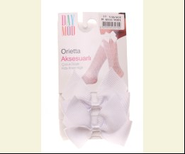
 |  |  |  | Упаковка | 917273 | 15-16 (12 шт) | 11.40 | 11.40

 |  |  |  |  | 493674 | 15-16 | 0.95 | 0.95

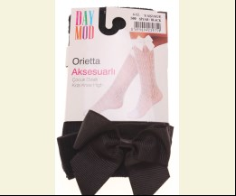
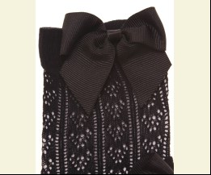
 |  |  |  | чорний |  |  | 0.95
 |  |  |  |  | 493676 | 20-20.5 | 0.95 | 0.95

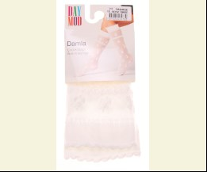
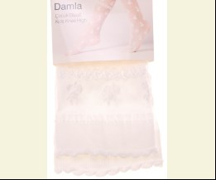
 | Daymod | D2222006 | Гольфи 20DEN | Фатин; Поліамід86%,еластан14%; Поліамид;
 |  |  |  | білий |  |  | 0.80
 |  |  |  | Упаковка | 917265 | 15-16 (12 шт) | 9.60 | 9.60
 |  |  |  | Упаковка | 917267 | 20 (12 шт) | 9.60 | 9.60

 |  |  |  |  | 493666 | 15-16 | 0.80 | 0.80
 |  |  |  |  | 493667 | 20-20.5 | 0.80 | 0.80

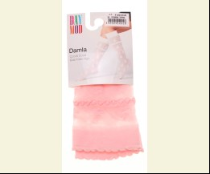
 |  |  |  | рожевий |  |  | 0.80
 |  |  |  | Упаковка | 917266 | 15-16 (12 шт) | 9.60 | 6.72
 |  |  |  | Упаковка | 917268 | 20 (12 шт) | 9.60 | 9.60

 |  |  |  |  | 493668 | 15-16 | 0.80 | 0.56
 |  |  |  |  | 493669 | 20-20.5 | 0.80 | 0.80

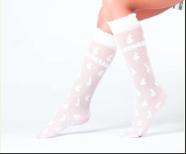
 | Daymod | D2222007 | Гольфи 30DEN | Фатин; Поліамід91%,еластан9%; Поліамид;
 |  |  |  | білий |  |  | 0.80
 |  |  |  | Упаковка | 917271 | 20 (12 шт) | 9.60 | 9.60

 |  |  |  |  | 493671 | 20-20.5 | 0.80 | 0.80

 |  |  |  | рожевий |  |  | 0.80
 |  |  |  | Упаковка | 917270 | 15-16 (12 шт) | 9.60 | 6.72
 |  |  |  | Упаковка | 917272 | 20 (12 шт) | 9.60 | 9.60

 |  |  |  |  | 493672 | 15-16 | 0.80 | 0.56
 |  |  |  |  | 493673 | 20-20.5 | 0.80 | 0.80

 | Daymod | D2212001 | Гольфи 50DEN | Фатин; Поліамід89%,еластан11%; Поліамид;
 |  |  |  | білий |  |  | 0.60
 |  |  |  |  | 493662 | 20-20.5 | 0.60 | 0.60
 |  |  |  |  | 493663 | 20-20.5 | 0.60 | 0.60

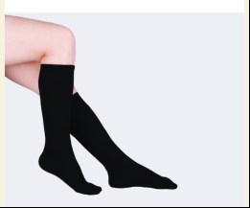
 |  |  |  | чорний |  |  | 0.60
 |  |  |  |  | 493664 | 20-20.5 | 0.60 | 0.60

 | КОЛГОТКИ
 | Daymod | D2123016 | Колготи | Фатин; Поліамід83%,еластан17%; Поліамид;
 |  |  |  | білий |  |  | 1.55
 |  |  |  | Упаковка | 909216 | 122 (6 шт) | 9.30 | 9.30
 |  |  |  | Упаковка | 909219 | 134 (6 шт) | 9.30 | 9.30
 |  |  |  | Упаковка | 912992 | 110 (6 шт) | 9.30 | 9.30
 |  |  |  | Упаковка | 917214 | 98 (6 шт) | 9.30 | 6.48
 |  |  |  | Упаковка | 917217 | 146 (6 шт) | 9.30 | 9.30

 |  |  |  |  | 467685 | 122 | 1.55 | 1.55
 |  |  |  |  | 467686 | 134 | 1.55 | 1.55
 |  |  |  |  | 479320 | 110 | 1.55 | 1.55
 |  |  |  |  | 493628 | 98 | 1.55 | 1.08
 |  |  |  |  | 493629 | 146 | 1.55 | 1.55

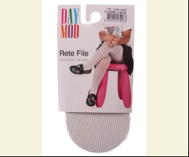
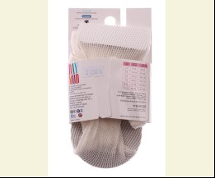
 |  |  |  | кремовий |  |  | 1.55
 |  |  |  | Упаковка | 909217 | 122 (6 шт) | 9.30 | 6.48
 |  |  |  | Упаковка | 909220 | 134 (6 шт) | 9.30 | 6.48
 |  |  |  | Упаковка | 909222 | 146 (6 шт) | 9.30 | 9.30
 |  |  |  | Упаковка | 917215 | 110 (6 шт) | 9.30 | 6.48
 |  |  |  | Упаковка | 917218 | 98 (6 шт) | 9.30 | 6.48

 |  |  |  |  | 467687 | 122 | 1.55 | 1.08
 |  |  |  |  | 467688 | 134 | 1.55 | 1.08
 |  |  |  |  | 467689 | 146 | 1.55 | 1.55
 |  |  |  |  | 493630 | 98 | 1.55 | 1.08
 |  |  |  |  | 493631 | 110 | 1.55 | 1.08

 |  |  |  | чорний |  |  | 1.55
 |  |  |  | Упаковка | 917211 | 110 (6 шт) | 9.30 | 6.48
 |  |  |  | Упаковка | 917212 | 122 (6 шт) | 9.30 | 9.30
 |  |  |  | Упаковка | 917213 | 134 (6 шт) | 9.30 | 9.30
 |  |  |  | Упаковка | 917216 | 146 (6 шт) | 9.30 | 9.30

 |  |  |  |  | 493632 | 110 | 1.55 | 1.08
 |  |  |  |  | 493633 | 122 | 1.55 | 1.55
 |  |  |  |  | 493634 | 134 | 1.55 | 1.55
 |  |  |  |  | 493635 | 146 | 1.55 | 1.55

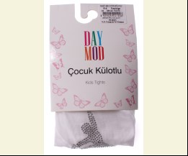
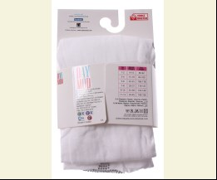
 | Daymod | D2144007 | Колготи | Фатин; Поліамід94%,еластан6%; Поліамид;
 |  |  |  | білий |  |  | 2.15
 |  |  |  | Упаковка | 913018 | 110 (6 шт) | 12.90 | 12.90
 |  |  |  | Упаковка | 913021 | 146 (6 шт) | 12.90 | 12.90

 |  |  |  |  | 479314 | 110 | 2.15 | 2.15
 |  |  |  |  | 479317 | 146 | 2.15 | 2.15

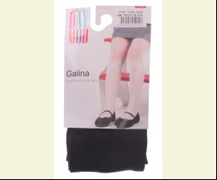
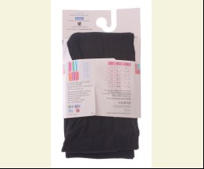
 | Daymod | D2122083 | Колготи 20DEN | Фатин; Поліамід90%,еластан10%; Поліамид;
 |  |  |  | чорний |  |  | 1.50
 |  |  |  | Упаковка | 909213 | 146 (6 шт) | 9.00 | 9.00

 |  |  |  |  | 467592 | 122 | 1.50 | 1.50
 |  |  |  |  | 467594 | 146 | 1.50 | 1.50

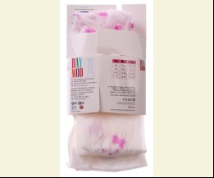
 | Daymod | D2122058 | Колготи 20DEN | Фатин; Поліамід85%,еластан15%; Поліамид;
 |  |  |  | білий |  |  | 2.20
 |  |  |  | Упаковка | 909175 | 110 (6 шт) | 13.20 | 9.24

 |  |  |  |  | 467679 | 110 | 2.20 | 1.54
 |  |  |  |  | 467680 | 122 | 2.20 | 2.20

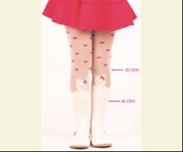
 |  |  |  | рожевий |  |  | 2.20
 |  |  |  |  | 467676 | 110 | 2.20 | 2.20

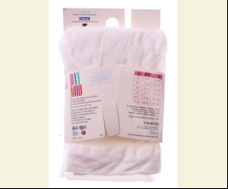
 | Daymod | D2111001 | Колготи 20DEN | Фатин; Поліамід88%,еластан12%; Поліамид;
 |  |  |  | білий |  |  | 1.45
 |  |  |  | Упаковка | 909100 | 98 (6 шт) | 8.70 | 6.06
 |  |  |  | Упаковка | 909103 | 110 (6 шт) | 8.70 | 8.70

 |  |  |  |  | 467539 | 98 | 1.45 | 1.01
 |  |  |  |  | 467540 | 110 | 1.45 | 1.45

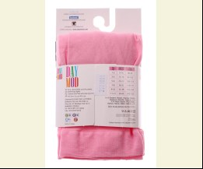
 |  |  |  | рожевий |  |  | 1.45
 |  |  |  | Упаковка | 909101 | 98 (6 шт) | 8.70 | 6.06
 |  |  |  | Упаковка | 909104 | 110 (6 шт) | 8.70 | 8.70
 |  |  |  | Упаковка | 909107 | 122 (6 шт) | 8.70 | 8.70
 |  |  |  | Упаковка | 909109 | 134 (6 шт) | 8.70 | 8.70

 |  |  |  |  | 367656 | 98 | 1.45 | 1.01
 |  |  |  |  | 367657 | 110 | 1.45 | 1.45
 |  |  |  |  | 367658 | 122 | 1.45 | 1.45
 |  |  |  |  | 467538 | 134 | 1.45 | 1.45

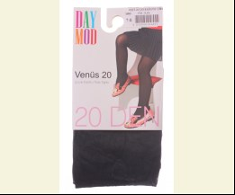
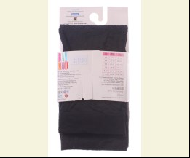
 |  |  |  | чорний |  |  | 1.45
 |  |  |  |  | 367673 | 122 | 1.45 | 1.01

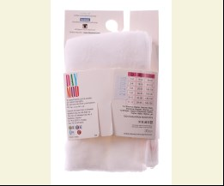
 | Daymod | D2121016 | Колготи 30DEN | Фатин; Поліамід98%,еластан2%; Поліамид;
 |  |  |  | білий |  |  | 1.35
 |  |  |  | Упаковка | 909139 | 98 (6 шт) | 8.10 | 8.10
 |  |  |  | Упаковка | 909141 | 110 (6 шт) | 8.10 | 8.10
 |  |  |  | Упаковка | 909145 | 134 (6 шт) | 8.10 | 8.10

 |  |  |  |  | 467567 | 98 | 1.35 | 1.35
 |  |  |  |  | 467568 | 110 | 1.35 | 1.35
 |  |  |  |  | 467570 | 134 | 1.35 | 1.35
 |  |  |  |  | 467571 | 146 | 1.35 | 1.35

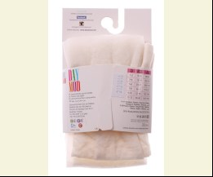
 |  |  |  | кремовий |  |  | 1.35
 |  |  |  | Упаковка | 909144 | 122 (6 шт) | 8.10 | 8.10
 |  |  |  | Упаковка | 909146 | 134 (6 шт) | 8.10 | 8.10
 |  |  |  | Упаковка | 909148 | 146 (6 шт) | 8.10 | 8.10

 |  |  |  |  | 467562 | 98 | 1.35 | 1.35
 |  |  |  |  | 467563 | 110 | 1.35 | 1.35
 |  |  |  |  | 467564 | 122 | 1.35 | 1.35
 |  |  |  |  | 467565 | 134 | 1.35 | 1.35
 |  |  |  |  | 467566 | 146 | 1.35 | 1.35

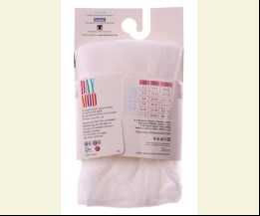
 | Daymod | D2121024 | Колготи 30DEN | Фатин; Поліамід98%,еластан2%; Поліамид;
 |  |  |  | білий |  |  | 1.35
 |  |  |  |  | 467577 | 98 | 1.35 | 0.94
 |  |  |  |  | 467578 | 110 | 1.35 | 0.94
 |  |  |  |  | 467579 | 122 | 1.35 | 1.35
 |  |  |  |  | 467580 | 134 | 1.35 | 1.35

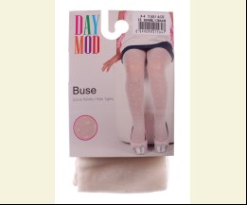
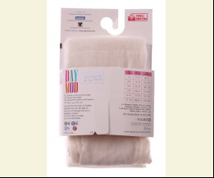
 |  |  |  | кремовий |  |  | 1.35
 |  |  |  |  | 467573 | 110 | 1.35 | 1.35
 |  |  |  |  | 467574 | 122 | 1.35 | 0.94
 |  |  |  |  | 467575 | 134 | 1.35 | 0.94

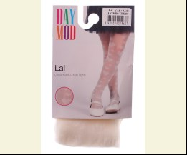
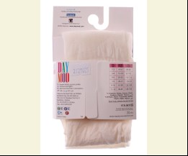
 | Daymod | D2121025 | Колготи 30DEN | Фатин; Поліамід98%,еластан2%; Поліамид;
 |  |  |  | кремовий |  |  | 1.50
 |  |  |  | Упаковка | 909166 | 134 (6 шт) | 9.00 | 9.00

 |  |  |  |  | 467582 | 98 | 1.50 | 1.05
 |  |  |  |  | 467585 | 134 | 1.50 | 1.50

 | Daymod | D2121027 | Колготи 30DEN | Фатин; Поліамід98%,еластан2%; Поліамид;
 |  |  |  | рожевий |  |  | 1.30
 |  |  |  | Упаковка | 917194 | 110 (6 шт) | 7.80 | 7.80
 |  |  |  | Упаковка | 917195 | 122 (6 шт) | 7.80 | 7.80
 |  |  |  | Упаковка | 917196 | 134 (6 шт) | 7.80 | 7.80

 |  |  |  |  | 493580 | 110 | 1.30 | 1.30
 |  |  |  |  | 493581 | 122 | 1.30 | 1.30
 |  |  |  |  | 493582 | 134 | 1.30 | 1.30

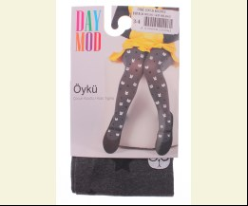
 | Daymod | D2125091 | Колготи 40DEN | Фатин; Поліамід90%,еластан10%; Поліамид;
 |  |  |  | м-сірий |  |  | 2.50
 |  |  |  | Упаковка | 909251 | 98 (6 шт) | 15.00 | 15.00
 |  |  |  | Упаковка | 909254 | 134 (6 шт) | 15.00 | 15.00
 |  |  |  | Упаковка | 909255 | 146 (6 шт) | 15.00 | 15.00

 |  |  |  |  | 467643 | 98 | 2.50 | 2.50
 |  |  |  |  | 467646 | 134 | 2.50 | 2.50
 |  |  |  |  | 467647 | 146 | 2.50 | 2.50

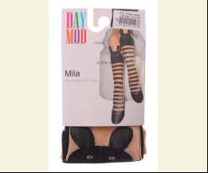
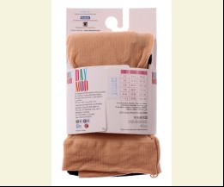
 | Daymod | D2122082 | Колготи 40DEN | Фатин; Поліамід90%,еластан10%; Поліамид;
 |  |  |  | бежевий |  |  | 1.65
 |  |  |  |  | 467651 | 98 | 1.65 | 1.15

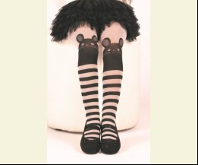
 |  |  |  | білий |  |  | 1.65
 |  |  |  | Упаковка | 909200 | 98 (6 шт) | 9.90 | 9.90
 |  |  |  | Упаковка | 909202 | 110 (6 шт) | 9.90 | 6.90
 |  |  |  | Упаковка | 909204 | 122 (6 шт) | 9.90 | 9.90
 |  |  |  | Упаковка | 909206 | 134 (6 шт) | 9.90 | 9.90
 |  |  |  | Упаковка | 909207 | 146 (6 шт) | 9.90 | 9.90

 |  |  |  |  | 467657 | 98 | 1.65 | 1.65
 |  |  |  |  | 467658 | 110 | 1.65 | 1.15
 |  |  |  |  | 467659 | 122 | 1.65 | 1.65
 |  |  |  |  | 467660 | 134 | 1.65 | 1.65
 |  |  |  |  | 467661 | 146 | 1.65 | 1.65

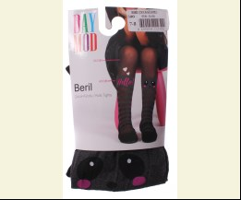
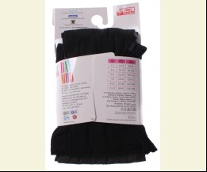
 | Daymod | D2125093 | Колготи 40DEN | Фатин; Поліамід70%,поліестер20%,еластан10%; Поліамид;
 |  |  |  | чорний |  |  | 2.20
 |  |  |  | Упаковка | 912961 | 122 (6 шт) | 13.20 | 13.20

 |  |  |  |  | 479307 | 122 | 2.20 | 2.20
 |  |  |  |  | 479308 | 134 | 2.20 | 2.20
 |  |  |  |  | 479309 | 146 | 2.20 | 2.20

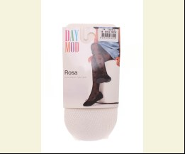
 | Daymod | D2123029 | Колготи 40DEN | Фатин; Поліамід89%,еластан11%; Поліамид;
 |  |  |  | білий |  |  | 1.55
 |  |  |  | Упаковка | 917219 | 98 (6 шт) | 9.30 | 9.30

 |  |  |  |  | 493636 | 98 | 1.55 | 1.55
 |  |  |  |  | 493639 | 134 | 1.55 | 1.55

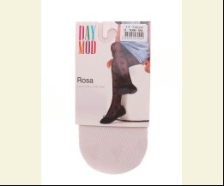
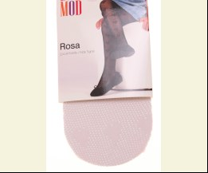
 |  |  |  | рожевий |  |  | 1.55
 |  |  |  | Упаковка | 917220 | 98 (6 шт) | 9.30 | 6.48
 |  |  |  | Упаковка | 917223 | 110 (6 шт) | 9.30 | 9.30
 |  |  |  | Упаковка | 917226 | 122 (6 шт) | 9.30 | 6.48
 |  |  |  | Упаковка | 917229 | 134 (6 шт) | 9.30 | 9.30

 |  |  |  |  | 493640 | 98 | 1.55 | 1.08
 |  |  |  |  | 493641 | 110 | 1.55 | 1.55
 |  |  |  |  | 493642 | 122 | 1.55 | 1.08
 |  |  |  |  | 493643 | 134 | 1.55 | 1.55

 |  |  |  | чорний |  |  | 1.55
 |  |  |  | Упаковка | 917221 | 110 (6 шт) | 9.30 | 9.30
 |  |  |  | Упаковка | 917224 | 122 (6 шт) | 9.30 | 9.30

 |  |  |  |  | 493644 | 110 | 1.55 | 1.55
 |  |  |  |  | 493645 | 122 | 1.55 | 1.55
 |  |  |  |  | 493646 | 146 | 1.55 | 1.55

 | Daymod | D2125019 | Колготи 50DEN | Фатин; Поліамід91%,еластан9%; Поліамид;
 |  |  |  | білий |  |  | 1.75
 |  |  |  | Упаковка | 909223 | 98 (6 шт) | 10.50 | 7.32
 |  |  |  | Упаковка | 909225 | 110 (6 шт) | 10.50 | 10.50
 |  |  |  | Упаковка | 909227 | 122 (6 шт) | 10.50 | 10.50
 |  |  |  | Упаковка | 909229 | 134 (6 шт) | 10.50 | 10.50
 |  |  |  | Упаковка | 909231 | 146 (6 шт) | 10.50 | 10.50

 |  |  |  |  | 467610 | 98 | 1.75 | 1.22
 |  |  |  |  | 467611 | 110 | 1.75 | 1.75
 |  |  |  |  | 467612 | 122 | 1.75 | 1.75
 |  |  |  |  | 467613 | 134 | 1.75 | 1.75
 |  |  |  |  | 467614 | 146 | 1.75 | 1.75

 | Daymod | D2125078 | Колготи 50DEN | Фатин; Поліамід90%,еластан10%; Поліамид;
 |  |  |  | білий |  |  | 1.95
 |  |  |  |  | 467615 | 86 | 1.95 | 1.36
 |  |  |  |  | 467617 | 110 | 1.95 | 1.95

 | Daymod | D2125095 | Колготи 50DEN | Фатин; Поліамід91%,еластан9%; Поліамид;
 |  |  |  | білий |  |  | 1.95
 |  |  |  | Упаковка | 909259 | 110 (6 шт) | 11.70 | 11.70

 |  |  |  |  | 467624 | 110 | 1.95 | 1.95
 |  |  |  |  | 467626 | 134 | 1.95 | 1.36

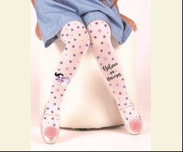
 | Daymod | D2125096 | Колготи 50DEN | Фатин; Поліамід91%,еластан9%; Поліамид;
 |  |  |  | білий |  |  | 1.95
 |  |  |  |  | 467630 | 134 | 1.95 | 1.95

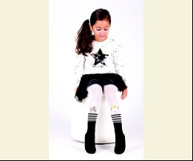
 | Daymod | D2125089 | Колготи 50DEN | Фатин; Поліамід90%,еластан10%; Поліамид;
 |  |  |  | білий |  |  | 2.00
 |  |  |  | Упаковка | 909249 | 110 (6 шт) | 12.00 | 12.00
 |  |  |  | Упаковка | 909250 | 122 (6 шт) | 12.00 | 12.00
 |  |  |  | Упаковка | 913011 | 134 (6 шт) | 12.00 | 12.00
 |  |  |  | Упаковка | 913012 | 146 (6 шт) | 12.00 | 12.00

 |  |  |  |  | 467636 | 110 | 2.00 | 2.00
 |  |  |  |  | 467637 | 122 | 2.00 | 2.00
 |  |  |  |  | 479287 | 134 | 2.00 | 2.00
 |  |  |  |  | 479288 | 146 | 2.00 | 2.00

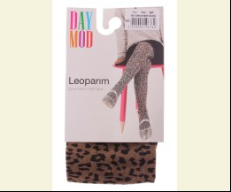
 | Daymod | D2122062 | Колготи 50DEN | Фатин; Поліамід89%,еластан11%; Поліамид;
 |  |  |  | коричневий/чорний |  |  | 1.75
 |  |  |  |  | 467672 | 110 | 1.75 | 1.22

 |  |  |  | рожевий |  |  | 1.75
 |  |  |  | Упаковка | 917197 | 98 (6 шт) | 10.50 | 7.32
 |  |  |  | Упаковка | 917198 | 122 (6 шт) | 10.50 | 10.50
 |  |  |  | Упаковка | 917199 | 134 (6 шт) | 10.50 | 10.50
 |  |  |  | Упаковка | 917200 | 146 (6 шт) | 10.50 | 10.50

 |  |  |  |  | 493624 | 98 | 1.75 | 1.22
 |  |  |  |  | 493625 | 122 | 1.75 | 1.75
 |  |  |  |  | 493626 | 134 | 1.75 | 1.75
 |  |  |  |  | 493627 | 146 | 1.75 | 1.75

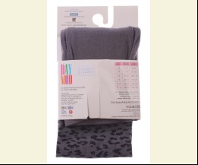
 |  |  |  | сірий/чорний |  |  | 1.75
 |  |  |  | Упаковка | 909182 | 110 (6 шт) | 10.50 | 10.50
 |  |  |  | Упаковка | 909184 | 122 (6 шт) | 10.50 | 10.50
 |  |  |  | Упаковка | 909186 | 134 (6 шт) | 10.50 | 10.50
 |  |  |  | Упаковка | 909188 | 146 (6 шт) | 10.50 | 10.50
 |  |  |  | Упаковка | 917201 | 98 (6 шт) | 10.50 | 7.32

 |  |  |  |  | 467668 | 110 | 1.75 | 1.75
 |  |  |  |  | 467669 | 122 | 1.75 | 1.75
 |  |  |  |  | 467670 | 134 | 1.75 | 1.75
 |  |  |  |  | 467671 | 146 | 1.75 | 1.75
 |  |  |  |  | 493623 | 98 | 1.75 | 1.22

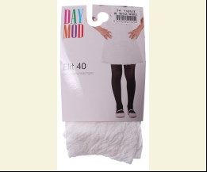
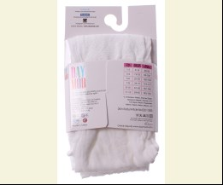
 | Daymod | D2111003 | Колготи 50DEN | Фатин; Поліамід90%,еластан10%; Поліамид;
 |  |  |  | білий |  |  | 1.65
 |  |  |  |  | 479272 | 134 | 1.65 | 1.65
 |  |  |  |  | 479273 | 146 | 1.65 | 1.15

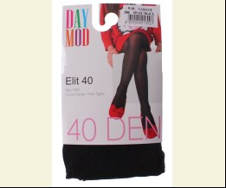
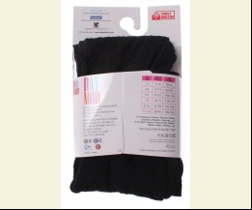
 |  |  |  | чорний |  |  | 1.65
 |  |  |  | Упаковка | 912969 | 146 (6 шт) | 9.90 | 9.90

 |  |  |  |  | 479274 | 134 | 1.65 | 1.65
 |  |  |  |  | 479275 | 146 | 1.65 | 1.65

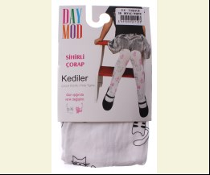
 | Daymod | D2125080 | Колготи 50DEN | Фатин; Поліамід90%,еластан10%; Поліамид;
 |  |  |  | білий |  |  | 2.00
 |  |  |  | Упаковка | 913004 | 98 (6 шт) | 12.00 | 12.00
 |  |  |  | Упаковка | 913005 | 110 (6 шт) | 12.00 | 12.00
 |  |  |  | Упаковка | 913006 | 122 (6 шт) | 12.00 | 12.00
 |  |  |  | Упаковка | 913007 | 134 (6 шт) | 12.00 | 12.00

 |  |  |  |  | 479289 | 98 | 2.00 | 2.00
 |  |  |  |  | 479290 | 110 | 2.00 | 2.00
 |  |  |  |  | 479291 | 122 | 2.00 | 2.00
 |  |  |  |  | 479292 | 134 | 2.00 | 2.00

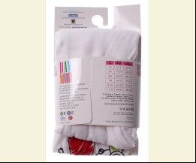
 | Daymod | D2125069 | Колготи 50DEN | Фатин; Поліамід91%,еластан9%; Поліамид;
 |  |  |  | білий |  |  | 1.90
 |  |  |  | Упаковка | 913000 | 98 (6 шт) | 11.40 | 11.40
 |  |  |  | Упаковка | 913001 | 110 (6 шт) | 11.40 | 7.98
 |  |  |  | Упаковка | 913002 | 122 (6 шт) | 11.40 | 11.40
 |  |  |  | Упаковка | 913003 | 134 (6 шт) | 11.40 | 11.40

 |  |  |  |  | 479294 | 98 | 1.90 | 1.90
 |  |  |  |  | 479295 | 110 | 1.90 | 1.33
 |  |  |  |  | 479296 | 122 | 1.90 | 1.90
 |  |  |  |  | 479297 | 134 | 1.90 | 1.90

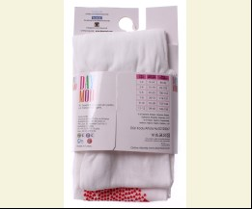
 | Daymod | D2125067 | Колготи 50DEN | Фатин; Поліамід91%,еластан9%; Поліамид;
 |  |  |  | білий |  |  | 1.90
 |  |  |  | Упаковка | 912998 | 110 (6 шт) | 11.40 | 11.40
 |  |  |  | Упаковка | 912999 | 122 (6 шт) | 11.40 | 11.40

 |  |  |  |  | 479299 | 110 | 1.90 | 1.90
 |  |  |  |  | 479300 | 122 | 1.90 | 1.90

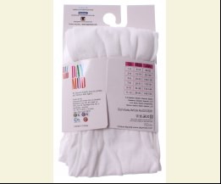
 | Daymod | D2125051 | Колготи 50DEN | Фатин; Поліамід91%,еластан9%; Поліамид;
 |  |  |  | білий |  |  | 1.90
 |  |  |  | Упаковка | 912993 | 98 (6 шт) | 11.40 | 11.40
 |  |  |  | Упаковка | 912994 | 110 (6 шт) | 11.40 | 11.40

 |  |  |  |  | 479301 | 98 | 1.90 | 1.90
 |  |  |  |  | 479302 | 110 | 1.90 | 1.90
 |  |  |  |  | 479304 | 134 | 1.90 | 1.90

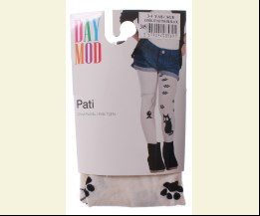
 | Daymod | D2122011 | Колготи 50DEN | Фатин; Поліамід88%,еластан12%; Поліамид;
 |  |  |  | кремовий/чорний |  |  | 1.80
 |  |  |  | Упаковка | 912980 | 98 (6 шт) | 10.80 | 10.80

 |  |  |  |  | 479311 | 98 | 1.80 | 1.80
 |  |  |  |  | 479312 | 110 | 1.80 | 1.26
 |  |  |  |  | 479313 | 122 | 1.80 | 1.80

 | Daymod | D2142028 | Колготи 50DEN | Фатин; Поліамід94%,еластан6%; Поліамид;
 |  |  |  | білий |  |  | 1.75
 |  |  |  |  | 493585 | 134 | 1.75 | 1.75

 |  |  |  | рожевий |  |  | 1.75
 |  |  |  | Упаковка | 917243 | 110 (6 шт) | 10.50 | 10.50
 |  |  |  | Упаковка | 917245 | 122 (6 шт) | 10.50 | 10.50
 |  |  |  | Упаковка | 917247 | 134 (6 шт) | 10.50 | 10.50

 |  |  |  |  | 493586 | 110 | 1.75 | 1.75
 |  |  |  |  | 493587 | 122 | 1.75 | 1.75
 |  |  |  |  | 493588 | 134 | 1.75 | 1.75

 | Daymod | D2125119 | Колготи 50DEN | Фатин; Поліамід91%,еластан9%; Поліамид;
 |  |  |  | білий |  |  | 1.75
 |  |  |  | Упаковка | 917234 | 98 (6 шт) | 10.50 | 10.50
 |  |  |  | Упаковка | 917235 | 110 (6 шт) | 10.50 | 10.50
 |  |  |  | Упаковка | 917237 | 134 (6 шт) | 10.50 | 10.50
 |  |  |  | Упаковка | 917238 | 146 (6 шт) | 10.50 | 10.50

 |  |  |  |  | 493589 | 98 | 1.75 | 1.75
 |  |  |  |  | 493590 | 110 | 1.75 | 1.75
 |  |  |  |  | 493591 | 122 | 1.75 | 1.75
 |  |  |  |  | 493592 | 134 | 1.75 | 1.75
 |  |  |  |  | 493593 | 146 | 1.75 | 1.75

 | Daymod | D2144008 | Колготи 50DEN | Фатин; Поліамід91%,еластан9%; Поліамид;
 |  |  |  | білий |  |  | 2.00
 |  |  |  | Упаковка | 917259 | 146 (6 шт) | 12.00 | 12.00

 |  |  |  |  | 493609 | 98 | 2.00 | 2.00
 |  |  |  |  | 493613 | 146 | 2.00 | 2.00

 |  |  |  | кремовий |  |  | 2.00
 |  |  |  | Упаковка | 917249 | 98 (6 шт) | 12.00 | 12.00
 |  |  |  | Упаковка | 917260 | 146 (6 шт) | 12.00 | 12.00

 |  |  |  |  | 493604 | 98 | 2.00 | 2.00
 |  |  |  |  | 493606 | 122 | 2.00 | 2.00
 |  |  |  |  | 493608 | 146 | 2.00 | 2.00

 |  |  |  | чорний |  |  | 2.00
 |  |  |  | Упаковка | 917250 | 122 (6 шт) | 12.00 | 12.00
 |  |  |  | Упаковка | 917253 | 134 (6 шт) | 12.00 | 12.00
 |  |  |  | Упаковка | 917256 | 146 (6 шт) | 12.00 | 12.00

 |  |  |  |  | 493601 | 122 | 2.00 | 2.00
 |  |  |  |  | 493602 | 134 | 2.00 | 2.00
 |  |  |  |  | 493603 | 146 | 2.00 | 2.00

 | Daymod | D2112001 | Колготи 50DEN | Фатин; Поліамід90%,еластан10%; Поліамид;
 |  |  |  | бежевий |  |  | 1.10
 |  |  |  |  | 467544 | 110 | 1.10 | 1.10

 |  |  |  | білий |  |  | 1.10
 |  |  |  | Упаковка | 909112 | 98 (6 шт) | 6.60 | 6.60

 |  |  |  |  | 367681 | 98 | 1.10 | 1.10
 |  |  |  |  | 367683 | 122 | 1.10 | 1.10

 |  |  |  | жовтий |  |  | 1.10
 |  |  |  | Упаковка | 917182 | 122 (6 шт) | 6.60 | 6.60
 |  |  |  | Упаковка | 917186 | 134 (6 шт) | 6.60 | 4.62
 |  |  |  | Упаковка | 917190 | 146 (6 шт) | 6.60 | 4.62

 |  |  |  |  | 493574 | 122 | 1.10 | 1.10
 |  |  |  |  | 493575 | 134 | 1.10 | 0.77
 |  |  |  |  | 493576 | 146 | 1.10 | 0.77

 |  |  |  | кремовий |  |  | 1.10
 |  |  |  | Упаковка | 909113 | 122 (6 шт) | 6.60 | 6.60
 |  |  |  | Упаковка | 909117 | 134 (6 шт) | 6.60 | 4.62
 |  |  |  | Упаковка | 909121 | 146 (6 шт) | 6.60 | 4.62

 |  |  |  |  | 367688 | 110 | 1.10 | 1.10
 |  |  |  |  | 367689 | 122 | 1.10 | 1.10
 |  |  |  |  | 367690 | 134 | 1.10 | 0.77
 |  |  |  |  | 367691 | 146 | 1.10 | 0.77

 |  |  |  | рожевий |  |  | 1.10
 |  |  |  | Упаковка | 909114 | 98 (6 шт) | 6.60 | 4.62
 |  |  |  | Упаковка | 909118 | 110 (6 шт) | 6.60 | 6.60
 |  |  |  | Упаковка | 909122 | 122 (6 шт) | 6.60 | 6.60

 |  |  |  |  | 367700 | 98 | 1.10 | 0.77
 |  |  |  |  | 367701 | 110 | 1.10 | 1.10
 |  |  |  |  | 367702 | 122 | 1.10 | 1.10

 |  |  |  | сірий |  |  | 1.10
 |  |  |  | Упаковка | 917183 | 122 (6 шт) | 6.60 | 6.60
 |  |  |  | Упаковка | 917187 | 134 (6 шт) | 6.60 | 4.62
 |  |  |  | Упаковка | 917191 | 146 (6 шт) | 6.60 | 4.62

 |  |  |  |  | 367693 | 122 | 1.10 | 1.10
 |  |  |  |  | 367694 | 134 | 1.10 | 0.77
 |  |  |  |  | 367695 | 146 | 1.10 | 0.77

 |  |  |  | т-синій |  |  | 1.10
 |  |  |  | Упаковка | 917184 | 122 (6 шт) | 6.60 | 6.60

 |  |  |  |  | 367723 | 122 | 1.10 | 1.10
 |  |  |  |  | 367724 | 134 | 1.10 | 1.10
 |  |  |  |  | 367725 | 146 | 1.10 | 1.10

 |  |  |  | т-сірий |  |  | 1.10
 |  |  |  |  | 367697 | 122 | 1.10 | 0.77

 |  |  |  | чорний |  |  | 1.10
 |  |  |  | Упаковка | 912974 | 134 (6 шт) | 6.60 | 6.60
 |  |  |  | Упаковка | 912976 | 146 (6 шт) | 6.60 | 6.60

 |  |  |  |  | 367728 | 134 | 1.10 | 1.10
 |  |  |  |  | 367729 | 146 | 1.10 | 1.10

 | Daymod | D2125027 | Колготи 50DEN | Фатин; Поліамід90%,еластан10%; Поліамид;
 |  |  |  | білий/рожевий |  |  | 2.46
 |  |  |  |  | 367766 | 134 | 2.46 | 1.72

 | Daymod | D2122076 | Колготи 60DEN | Фатин; Поліамід90%,еластан10%; Поліамид;
 |  |  |  | білий |  |  | 1.65
 |  |  |  |  | 493618 | 146 | 1.65 | 1.65

 |  |  |  | рожевий |  |  | 1.65
 |  |  |  | Упаковка | 917203 | 98 (6 шт) | 9.90 | 9.90
 |  |  |  | Упаковка | 917205 | 110 (6 шт) | 9.90 | 9.90
 |  |  |  | Упаковка | 917207 | 122 (6 шт) | 9.90 | 9.90
 |  |  |  | Упаковка | 917209 | 134 (6 шт) | 9.90 | 9.90

 |  |  |  |  | 493619 | 98 | 1.65 | 1.65
 |  |  |  |  | 493620 | 110 | 1.65 | 1.65
 |  |  |  |  | 493621 | 122 | 1.65 | 1.65
 |  |  |  |  | 493622 | 134 | 1.65 | 1.65

 | Daymod | D2112005 | Колготи 80DEN | Фатин; Поліамід90%,еластан10%; Поліамид;
 |  |  |  | білий |  |  | 2.95
 |  |  |  | Упаковка | 909126 | 98 (6 шт) | 17.70 | 12.36

 |  |  |  |  | 467553 | 98 | 2.95 | 2.06
 |  |  |  |  | 467555 | 122 | 2.95 | 2.06

 |  |  |  | кремовий |  |  | 2.95
 |  |  |  | Упаковка | 909127 | 98 (6 шт) | 17.70 | 12.36

 |  |  |  |  | 467548 | 98 | 2.95 | 2.06
 |  |  |  |  | 467550 | 122 | 2.95 | 2.06
 |  |  |  |  | 467552 | 146 | 2.95 | 2.95

 |  |  |  | чорний |  |  | 2.95
 |  |  |  | Упаковка | 909131 | 134 (6 шт) | 17.70 | 17.70
 |  |  |  | Упаковка | 909134 | 146 (6 шт) | 17.70 | 17.70

 |  |  |  |  | 467545 | 122 | 2.95 | 2.06
 |  |  |  |  | 467546 | 134 | 2.95 | 2.95
 |  |  |  |  | 467547 | 146 | 2.95 | 2.95

 | Daymod | D2122070 | Колготи 80DEN | Фатин; Поліамід90%,еластан10%; Поліамид;
 |  |  |  | чорний |  |  | 2.20
 |  |  |  |  | 467638 | 146 | 2.20 | 1.54
 |  |  |  |  | 467639 | 152 | 2.20 | 2.20

 | Daymod | D2122052 | Колготи 80DEN | Фатин; Поліамід90%,еластан10%; Поліамид;
 |  |  |  | чорний |  |  | 2.35
 |  |  |  | Упаковка | 909172 | 134 (6 шт) | 14.10 | 9.84
 |  |  |  | Упаковка | 909173 | 146 (6 шт) | 14.10 | 9.84
 |  |  |  | Упаковка | 912983 | 158 (6 шт) | 14.10 | 9.84
 |  |  |  | Упаковка | 912984 | 122 (6 шт) | 14.10 | 9.84

 |  |  |  |  | 467682 | 134 | 2.35 | 1.64
 |  |  |  |  | 467683 | 146 | 2.35 | 1.64
 |  |  |  |  | 479318 | 122 | 2.35 | 1.64
 |  |  |  |  | 479319 | 158 | 2.35 | 1.64

 | ЛОСІНИ
 | Daymod | D2417003 | Лосіни 80DEN | Фатин; Поліамід90%,еластан10%; Поліамид;
 |  |  |  | чорний |  |  | 2.00
 |  |  |  | Упаковка | 909269 | 122 (6 шт) | 12.00 | 12.00
 |  |  |  | Упаковка | 909270 | 134 (6 шт) | 12.00 | 8.40
 |  |  |  | Упаковка | 909271 | 146 (6 шт) | 12.00 | 12.00
 |  |  |  | Упаковка | 909272 | 152 (6 шт) | 12.00 | 12.00

 |  |  |  |  | 467558 | 122 | 2.00 | 2.00
 |  |  |  |  | 467559 | 134 | 2.00 | 1.40
 |  |  |  |  | 467560 | 146 | 2.00 | 2.00
...

